Gráficos Q2016
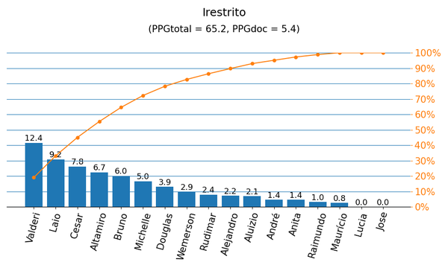
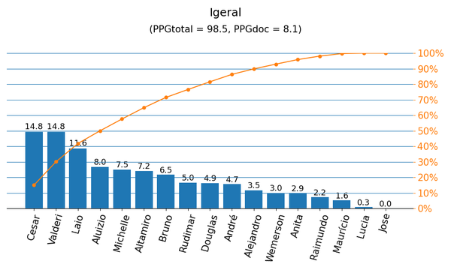

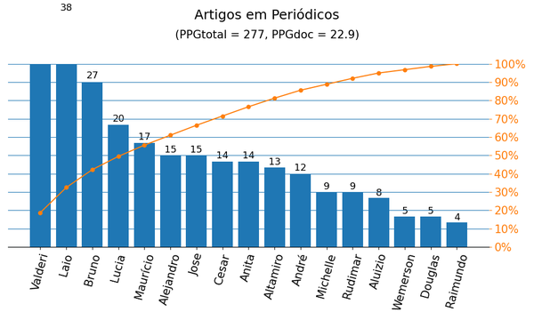
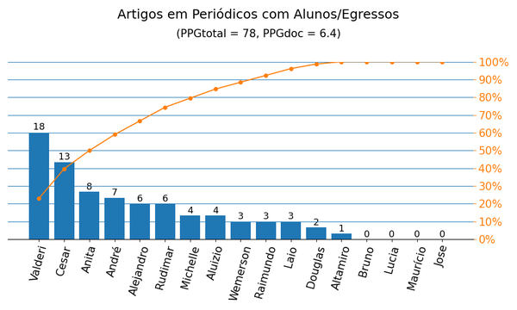

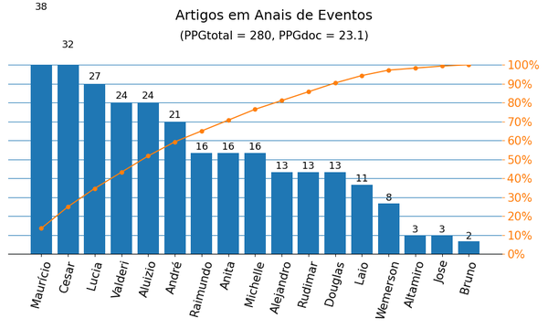
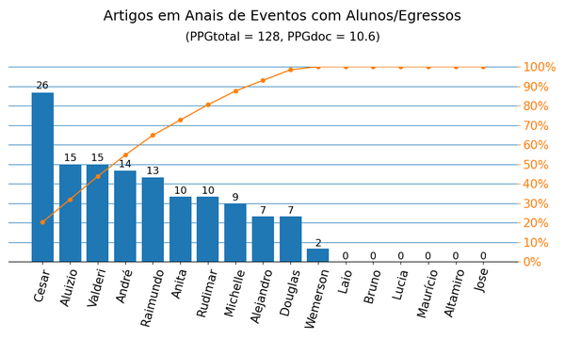

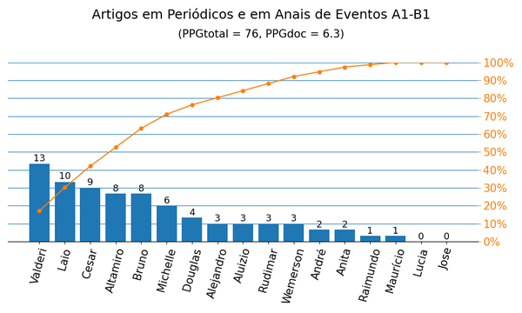
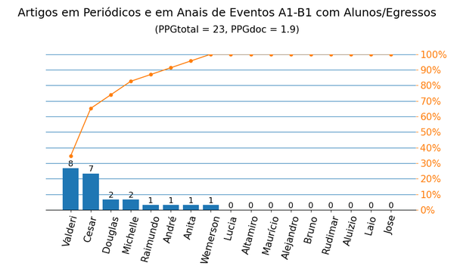

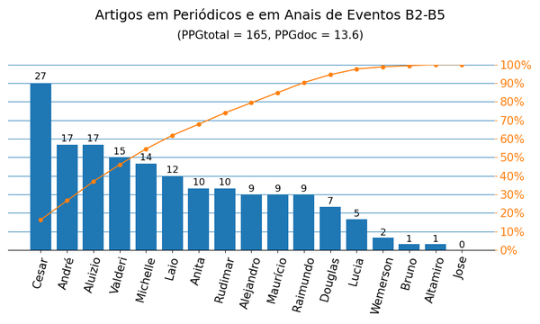
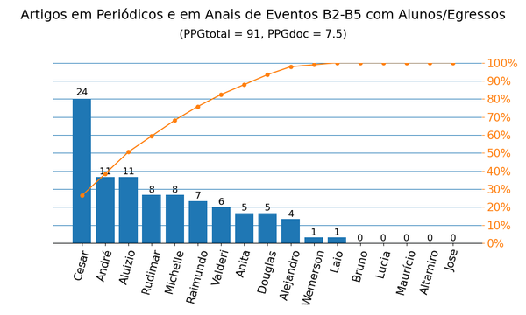

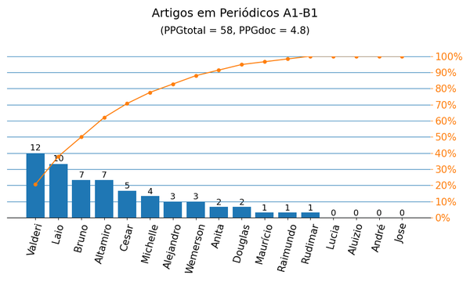
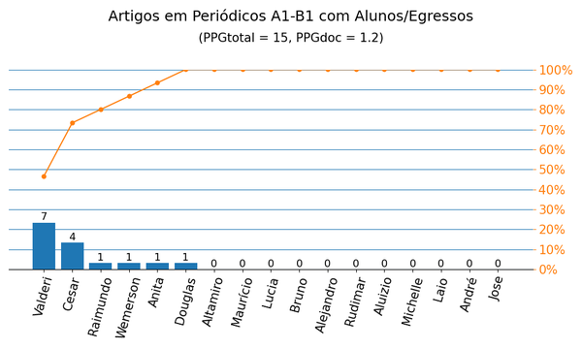

Gráficos Q2019
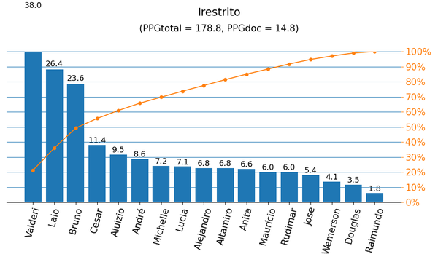
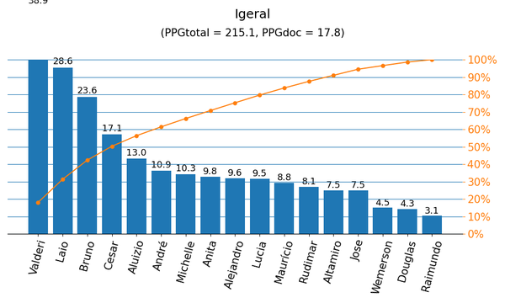

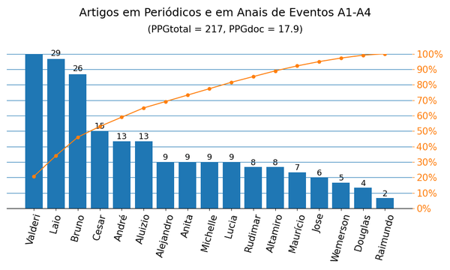
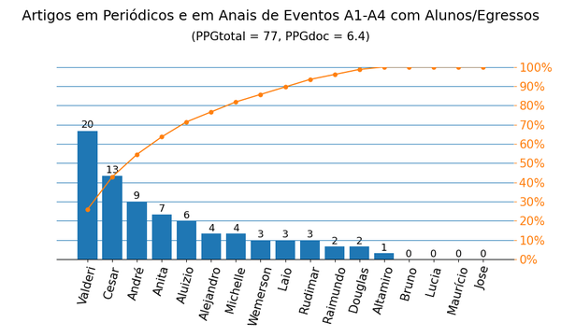

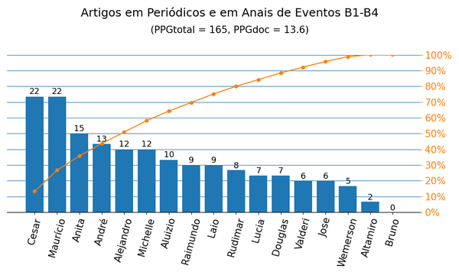
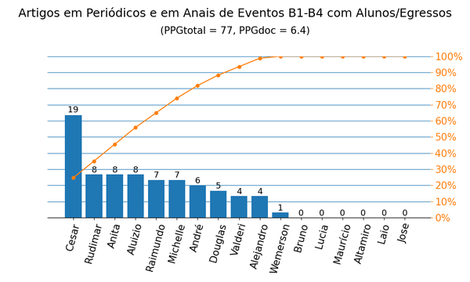

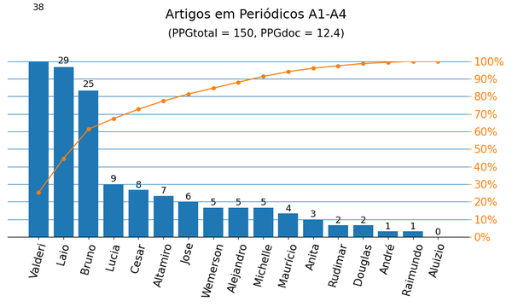
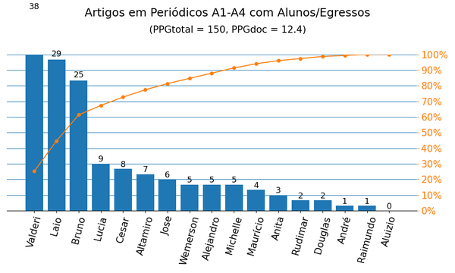

Anais|PPG
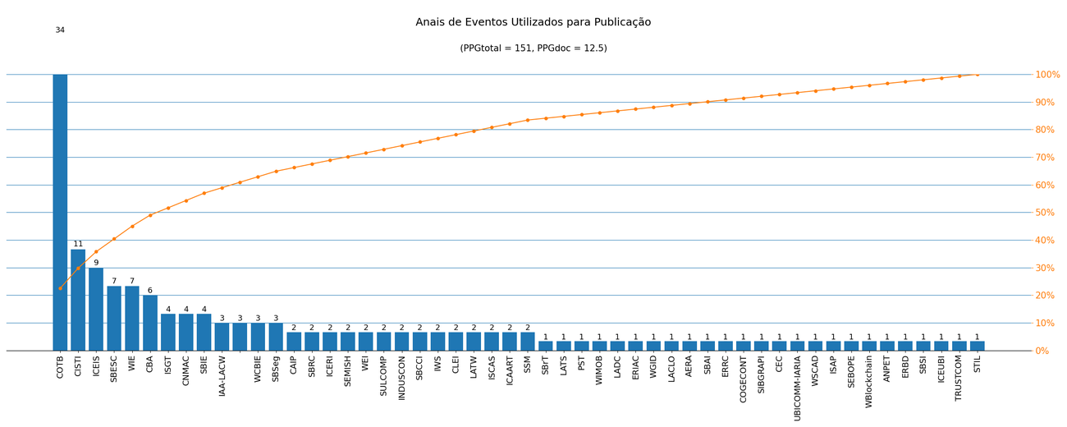
Nome de Publicação | Sigla | Qualis CC 2016 | Qualis 2019 | Quantidade | Porcentagem
COMPUTER ON THE BEACH | COTB | B4 | B3 | 34 | 22.5%
INTERNATIONAL CONFERENCE ON ENTERPRISE INFORMATION SYSTEMS | ICEIS | B2 | A3 | 9 | 6.0%
SIMPÓSIO BRASILEIRO DE AUTOMAÇÃO INTELIGENTE | SBAI | B5 | B4 | 1 | 0.7%
SYMPOSIUM ON INTEGRATED CIRCUITS AND SYSTEMS DESIGN | SBCCI | B2 | A4 | 2 | 1.3%
WORKSHOP DE INFORMÁTICA NA ESCOLA | WIE | B3 | A4 | 7 | 4.6%
WORKSHOPS DO CONGRESSO BRASILEIRO DE INFORMÁTICA NA EDUCAÇÃO | WCBIE | - | B2 | 3 | 2.0%
LATIN AMERICAN TEST WORKSHOP | LATW | B2 | B2 | 2 | 1.3%
*X CONGRESSO IBERO-AMERICANO DE DOCÊNCIA UNIVERSITÁRIA |  | - | - | 3 | 2.0%
IEEE INTERNATIONAL SYMPOSIUM ON CIRCUITS AND SYSTEMS | ISCAS | A1 | A2 | 2 | 1.3%
SOUTH SYMPOSIUM ON MICROELECTRONICS | SSM | - | B4 | 2 | 1.3%
INTERNATIONAL CONFERENCE ON AGENTS AND ARTIFICIAL INTELLIGENCE | ICAART | B1 | A4 | 2 | 1.3%
SIMPÓSIO BRASILEIRO DE SISTEMAS DE INFORMAÇÃO | SBSI | B2 | B1 | 1 | 0.7%
CONFERENCIA LATINOAMERICANA DE INFORMÁTICA | CLEI | B3 | B2 | 2 | 1.3%
IBERCHIP WORKSHOP | IWS | B5 | B4 | 2 | 1.3%
*CONGRESSO INTERNACIONAL DE ENGENHARIA | ICEUBI | - | - | 1 | 0.7%
INTERNATIONAL CONFERENCE ON TRUST, SECURITY AND PRIVACY IN COMPUTING AND COMMUNICATIONS | TRUSTCOM | A2 | A3 | 1 | 0.7%
IBERIAN CONFERENCE ON INFORMATION SYSTEMS AND TECHNOLOGIES | CISTI | - | A4 | 11 | 7.3%
BRAZILIAN SYMPOSIUM ON COMPUTING SYSTEM ENGINEERING | SBESC | B2 | B1 | 7 | 4.6%
SIMPÓSIO EM SISTEMAS COMPUTACIONAIS DE ALTO DESEMPENHO | WSCAD | B3 | B1 | 1 | 0.7%
SIMPÓSIO BRASILEIRO DE TELECOMUNICAÇÕES E PROCESSAMENTO DE SINAIS | SBrT | - | B4 | 1 | 0.7%
*CONGRESO INTERAMERICANO DE COMPUTACIÓN APLICADA A LA INDUSTRIA DE PROCESOS | CAIP | - | - | 2 | 1.3%
SIMPÓSIO BRASILEIRO EM SEGURANÇA DA INFORMAÇÃO E DE SISTEMAS COMPUTACIONAIS | SBSeg | B3 | B1 | 3 | 2.0%
CONGRESSO BRASILEIRO DE AUTOMÁTICA | CBA | - | B4 | 6 | 4.0%
CONGRESSO NACIONAL DE MATEMÁTICA APLICADA E COMPUTACIONAL | CNMAC | - | B3 | 4 | 2.6%
SIMPÓSIO BRASILEIRO DE INFORMÁTICA NA EDUCAÇÃO | SBIE | B1 | A3 | 4 | 2.6%
INTERNATIONAL CONFERENCE OF EDUCATION, RESEARCH AND INNOVATION | ICERI | B4 | B3 | 2 | 1.3%
INTERNATIONAL CONFERENCE ON INDUSTRY APPLICATIONS | INDUSCON | B4 | B3 | 2 | 1.3%
*ESCOLA REGIONAL DE BANCO DE DADOS | ERBD | - | - | 1 | 0.7%
IEEE PES INNOVATIVE SMART GRID TECHNOLOGIES | ISGT | - | A3 | 4 | 2.6%
*CONGRESSO DE PESQUISA E ENSINO EM TRANSPORTES | ANPET | - | - | 1 | 0.7%
*WORKSHOP EM BLOCKCHAIN: TEORIA, TECNOLOGIAS E APLICAÇÕES | WBlockchain | - | - | 1 | 0.7%
*SIMPÓSIO DE ESPECIALISTAS EM PLANEJAMENTO DA OPREAÇÃO E EXPANSÃO ELÉTRICA | SEBOPE | - | - | 1 | 0.7%
* IAA LATIN AMERICA CUBESAT WORKSHOP | IAA-LACW | - | - | 3 | 2.0%
INTERNATIONAL CONFERENCE ON INTELLIGENT SYSTEM APPLICATIONS TO POWER SYSTEMS | ISAP | B4 | B3 | 1 | 0.7%
SIMPÓSIO BRASILEIRO DE REDES DE COMPUTADORES E SISTEMAS DISTRIBUÍDOS | SBRC | B2 | A4 | 2 | 1.3%
SEMINÁRIO INTEGRADO DE SOFTWARE E HARDWARE | SEMISH | B4 | B1 | 2 | 1.3%
CONFERENCE ON GRAPHICS, PATTERNS AND IMAGES | SIBGRAPI | B1 | A3 | 1 | 0.7%
IARIA INTERNATIONAL CONFERENCE ON MOBILE UBIQUITOUS COMPUTING, SYSTEMS, SERVICES AND TECHNOLOGIES | UBICOMM-IARIA | B5 | B4 | 1 | 0.7%
IEEE CONGRESS ON EVOLUTIONARY COMPUTATION | CEC | A1 | A1 | 1 | 0.7%
WORKSHOP DE GESTÃO DE IDENTIDADES DIGITAIS | WGID | - | B4 | 1 | 0.7%
*CONGRESSO DE GESTÃO E CONTROLADORIA | COGECONT | - | - | 1 | 0.7%
WORKSHOP SOBRE EDUCAÇÃO EM COMPUTAÇÃO | WEI | B3 | A4 | 2 | 1.3%
INTERNATIONAL CONFERENCE ON PRIVACY, SECURITY AND TRUST | PST | B1 | A4 | 1 | 0.7%
IEEE INTERNATIONAL CONFERENCE ON WIRELESS AND MOBILE COMPUTING, NETWORKING AND COMMUNICATIONS | WIMOB | A2 | A3 | 1 | 0.7%
IEEE LATIN AMERICAN TEST SYMPOSIUM | LATS | - | B2 | 1 | 0.7%
*ENCUENTRO REGIONAL IBEROAMERICANO DEL CIGRE | ERIAC | - | - | 1 | 0.7%
LATIN-AMERICAN SYMPOSIUM ON DEPENDABLE COMPUTING | LADC | B3 | B2 | 1 | 0.7%
LATIN AMERICAN CONFERENCE ON LEARNING OBJECTS AND TECHNOLOGIES | LACLO | B3 | B2 | 1 | 0.7%
*ANNUAL MEETING OF THE AMERICAN EDUCATIONAL RESEARCH ASSOCIATION | AERA | - | - | 1 | 0.7%
*CONGRESSO SUL BRASILEIRO DE COMPUTAÇÃO | SULCOMP | - | - | 2 | 1.3%
*ESCOLA REGIONAL DE REDES DE COMPUTADORES | ERRC | - | - | 1 | 0.7%
BRAZILIAN SYMPOSIUM IN INFORMATION AND HUMAN LANGUAGE TECHNOLOGY | STIL | B3 | B1 | 1 | 0.7%

Métrica CC 2016 | Qtd. | Qtd. %
Quantidade de eventos diferentes | 52 | 100.0%
Quantidade de eventos A1-B1 | 8 | 15.4%
Quantidade de eventos B2-B5 | 22 | 42.3%
Quantidade de eventos Não Qualis | 22 | 42.3%

Métrica 2019 | Qtd. | Qtd. %
Quantidade de eventos diferentes | 52 | 100.0%
Quantidade de eventos A1-A4 | 15 | 28.8%
Quantidade de eventos B1-B4 | 24 | 46.2%
Quantidade de eventos Não Qualis | 13 | 25.0%

Periódicos|PPG
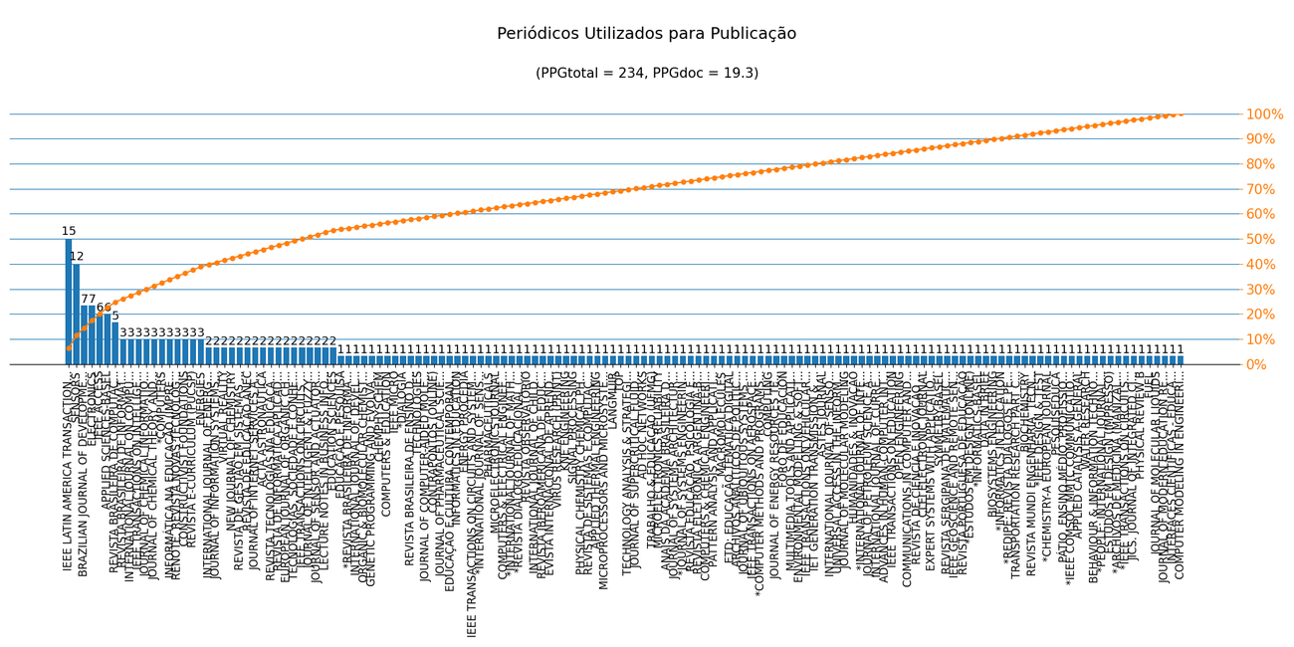
Nome de Publicação | ISSN | Qualis CC 2016 | Qualis 2019 | Scopus 2019 | Quantidade | Porcentagem
REVISTA BRASILEIRA DE INFORMÁTICA NA EDUCAÇÃO | 1414-5685 | B3 | B3 | - | 3 | 1.3%
REVISTA DE EDUCAÇÃO ANEC | 2526-9089 | - | C | - | 2 | 0.9%
IEEE TRANSACTIONS ON CIRCUITS AND SYSTEMS II-EXPRESS BRIEFS | 1549-7747 | A2 | A1 | - | 2 | 0.9%
SENSORS | 1424-8220 | A1 | A1 | - | 12 | 5.1%
IEEE LATIN AMERICA TRANSACTIONS | 1548-0992 | B4 | B2 | - | 15 | 6.4%
BRAZILIAN JOURNAL OF DEVELOPMENT | 2525-8761 | - | B2 | - | 7 | 3.0%
REVISTA E-CURRICULUM (PUCSP) | 1809-3876 | - | A2 | - | 3 | 1.3%
JOURNAL OF INTELLIGENT & FUZZY SYSTEMS | 1064-1246 | B1 | A2 | - | 2 | 0.9%
RENOTE. REVISTA NOVAS TECNOLOGIAS NA EDUCAÇÃO | 1679-1916 | B5 | A4 | - | 3 | 1.3%
IEEE GEOSCIENCE AND REMOTE SENSING LETTERS | 1545-598X | A2 | A2 | - | 1 | 0.4%
REVISTA SERGIPANA DE MATEMÁTICA E EDUCAÇÃO MATEMÁTICA | 2525-5444 | - | A3 | - | 1 | 0.4%
EDUCATION SCIENCES | 2227-7102 | - | A2 | - | 2 | 0.9%
SYMMETRY-BASEL | 2073-8994 | - | A4 | - | 1 | 0.4%
EXPERT SYSTEMS WITH APPLICATIONS | 0957-4174 | A1 | A1 | - | 1 | 0.4%
CLEI ELECTRONIC JOURNAL | 0717-5000 | B5 | C | - | 1 | 0.4%
REVISTA DE CIÊNCIA E INOVAÇÃO DO IF FARROUPILHA | 2448-4091 | - | C | - | 1 | 0.4%
IEEE TRANSACTIONS ON INTELLIGENT TRANSPORTATION SYSTEMS | 1524-9050 | A1 | A1 | - | 3 | 1.3%
COMMUNICATIONS IN COMPUTER AND INFORMATION SCIENCE (PRINT) | 1865-0929 | B5 | B2 | - | 1 | 0.4%
JOURNAL OF SENSOR AND ACTUATOR NETWORKS | 2224-2708 | - | A4 | - | 2 | 0.9%
OPEN ENGINEERING | 2391-5439 | - | B1 | - | 1 | 0.4%
APPLIED SCIENCES-BASEL | 2076-3417 | - | A4 | - | 6 | 2.6%
IEEE TRANSACTIONS ON EDUCATION | 0018-9359 | A2 | A1 | - | 1 | 0.4%
TECNOLOGIAS, SOCIEDADE E CONHECIMENTO | 2318-8839 | C | C | - | 2 | 0.9%
ELECTRONICS | 2079-9292 | - | A2 | - | 7 | 3.0%
INFORMÁTICA NA EDUCAÇÃO (IMPRESSO) | 1516-084X | B5 | B2 | - | 3 | 1.3%
ADVANCES IN HUMAN-COMPUTER INTERACTION | 1687-5893 | B2 | B1 | - | 1 | 0.4%
LECTURE NOTES IN BUSINESS INFORMATION PROCESSING | 1865-1348 | C | B1 | - | 2 | 0.9%
INTERNATIONAL JOURNAL OF CURRENT RESEARCH | 0975-833X | - | C | - | 1 | 0.4%
*INTERNATIONAL JOURNAL OF INTELLIGENT SYSTEMS | 1098-111X | - | - | - | 1 | 0.4%
COMPUTING | 0010-485X | B1 | A2 | - | 1 | 0.4%
REVISTA DE GESTÃO EM SISTEMAS DE SAÚDE | 2316-3712 | - | B1 | - | 2 | 0.9%
REVISTA DE INFORMÁTICA APLICADA | 1809-5585 | C | C | - | 2 | 0.9%
HUMANIDADES & INOVAÇÃO | 2358-8322 | - | A2 | - | 1 | 0.4%
JOURNAL OF MOLECULAR MODELING | 1610-2940 | A2 | - | - | 1 | 0.4%
UNIVERSAL ACCESS IN THE INFORMATION SOCIETY | 1615-5289 | B1 | A4 | - | 1 | 0.4%
IEEE ACCESS | 2169-3536 | B3 | A1 | - | 6 | 2.6%
INTERNATIONAL JOURNAL OF SENSOR NETWORKS | 1748-1279 | - | B1 | - | 1 | 0.4%
ASTES JOURNAL | 2415-6698 | - | C | - | 1 | 0.4%
*COMPUTERS | 2073-431X | - | - | - | 3 | 1.3%
IET GENERATION TRANSMISSION & DISTRIBUTION | 1751-8687 | B3 | A1 | - | 1 | 0.4%
INTERNATIONAL JOURNAL OF ENERGY RESEARCH | 0363-907X | - | A1 | - | 2 | 0.9%
IEEE TRANSACTIONS ON VEHICULAR TECHNOLOGY | 0018-9545 | A1 | A1 | - | 1 | 0.4%
ENVIRONMENTAL MODELLING & SOFTWARE | 1364-8152 | A1 | A1 | - | 1 | 0.4%
MULTIMEDIA TOOLS AND APPLICATIONS | 1380-7501 | B1 | A2 | - | 1 | 0.4%
EUROPEAN JOURNAL OF ORGANIC CHEMISTRY | 1434-193X | - | A3 | - | 2 | 0.9%
FORO DE EDUCACIÓN | 1698-7799 | - | A3 | - | 1 | 0.4%
JOURNAL OF ENERGY RESOURCES TECHNOLOGY-TRANSACTIONS OF THE ASME | 0195-0738 | - | A2 | - | 1 | 0.4%
VIRTUAL REALITY | 1359-4338 | - | B1 | - | 2 | 0.9%
REVISTA PORTUGUESA DE EDUCAÇÃO | 0871-9187 | - | A1 | - | 1 | 0.4%
ENERGIES | 1996-1073 | B3 | A1 | - | 3 | 1.3%
JOURNAL OF PETROLEUM SCIENCE AND ENGINEERING | 0920-4105 | B3 | A1 | - | 1 | 0.4%
*ESTUDOS EM DESIGN (ONLINE) | 1983-196X | - | - | - | 1 | 0.4%
WATER RESEARCH | 0043-1354 | - | A1 | - | 1 | 0.4%
NEW JOURNAL OF CHEMISTRY | 1144-0546 | - | A2 | - | 2 | 0.9%
JOURNAL OF CHEMICAL INFORMATION AND MODELING | 1549-9596 | - | A1 | - | 3 | 1.3%
INTERFACES CIENTÍFICAS - EDUCAÇÃO | 2316-3828 | - | A4 | - | 1 | 0.4%
JOURNAL OF MODERN EDUCATION REVIEW | 2155-7993 | - | B1 | - | 1 | 0.4%
JOURNAL OF MOLECULAR LIQUIDS | 0167-7322 | - | A1 | - | 1 | 0.4%
FUEL | 0016-2361 | - | A1 | - | 1 | 0.4%
PHYSICAL REVIEW B | 2469-9950 | B2 | A2 | - | 1 | 0.4%
JICS. JOURNAL OF INTEGRATED CIRCUITS AND SYSTEMS (ED. PORTUGUÊS) | 1807-1953 | B2 | A4 | - | 1 | 0.4%
*IEEE TRANSACTIONS ON CIRCUITS AND SYSTEMS FOR VIDEO TECHNOLOGY | 1558-2205 | - | - | - | 1 | 0.4%
JOURNAL OF INFORMATION SYSTEMS ENGINEERING AND MANAGEMENT | 2468-4376 | - | C | - | 2 | 0.9%
*ARCHIVOS DE MEDICINA (MANIZALES) | 2339-3874 | - | - | - | 1 | 0.4%
ESTUDOS EM DESIGN (IMPRESSO) | 0104-4249 | - | A2 | - | 1 | 0.4%
JOURNAL OF CHEMICAL THEORY AND COMPUTATION | 1549-9618 | B1 | A1 | - | 3 | 1.3%
*PEOPLE: INTERNATIONAL JOURNAL OF SOCIAL SCIENCES | 2454-5899 | - | - | - | 1 | 0.4%
BEHAVIOUR & INFORMATION TECHNOLOGY | 0144-929X | A2 | A2 | - | 1 | 0.4%
APPLIED CATALYSIS A-GENERAL | 0926-860X | - | A1 | - | 1 | 0.4%
DATA IN BRIEF | 2352-3409 | B5 | NP | - | 1 | 0.4%
*IEEE COMSOC MMTC COMMUNICATIONS - FRONTIERS | 1234-567X | - | - | - | 1 | 0.4%
INTERNATIONAL JOURNAL ON COMPUTATIONAL THINKING (IJCTHINK) | 2594-5602 | - | C | - | 3 | 1.3%
IEEE TRANSACTIONS ON AEROSPACE AND ELECTRONIC SYSTEMS | 0018-9251 | - | A1 | - | 1 | 0.4%
PÁTIO ENSINO MÉDIO, PROFISSIONAL E TECNOLÓGICO | 2179-4375 | - | NP | - | 1 | 0.4%
PESQUISEDUCA | 2177-1626 | C | B1 | - | 1 | 0.4%
*CHEMISTRY-A EUROPEAN JOURNAL | 0947-6539 | - | - | - | 1 | 0.4%
*IEEE DESIGN & TEST | 2168-2356 | - | - | - | 1 | 0.4%
REVISTA MUNDI ENGENHARIA, TECNOLOGIA E GESTÃO | 2525-4782 | C | B4 | - | 1 | 0.4%
ACTA ASTRONAUTICA | 0094-5765 | - | A1 | - | 2 | 0.9%
BIOCHEMISTRY | 0006-2960 | - | A3 | - | 1 | 0.4%
TRANSPORTATION RESEARCH PART C-EMERGING TECHNOLOGIES | 0968-090X | B2 | A1 | - | 1 | 0.4%
*REDIPE: REVISTA DIÁLOGOS E PERSPECTIVAS EM EDUCAÇÃO | 2675-2271 | - | - | - | 1 | 0.4%
*INFORMATICS IN EDUCATION | 2335-8971 | - | - | - | 1 | 0.4%
BIOSYSTEMS ENGINEERING | 1537-5110 | B3 | A1 | - | 1 | 0.4%
*INFORMATICS-BASEL | 2227-9709 | - | - | - | 1 | 0.4%
CONSTRUCTIVIST FOUNDATIONS | 1782-348X | - | B1 | - | 3 | 1.3%
REVISTA TECNOLOGIAS NA EDUCAÇÃO | 1984-4751 | C | B2 | - | 2 | 0.9%
*COMPUTER METHODS AND PROGRAMS IN BIOMEDICINE UPDATE | 2666-9900 | - | - | - | 1 | 0.4%
REVISTA BRASILEIRA DE COMPUTAÇÃO APLICADA | 2176-6649 | B5 | B3 | - | 5 | 2.1%
JOURNAL OF UBIQUITOUS SYSTEMS AND PERVASIVE NETWORKS (PRINT) | 1923-7324 | B5 | C | - | 1 | 0.4%
*REVISTA DIÁLOGO EDUCACIONAL (PUCPR. IMPRESSO) | 1518-3483 | - | - | - | 1 | 0.4%
*INTERNATIONAL JOURNAL OF MATHEMATICAL MODELLING AND NUMERICAL OPTIMIZATION | 2040-3607 | - | - | - | 1 | 0.4%
COMPUTERS & ELECTRICAL ENGINEERING | 0045-7906 | B1 | A2 | - | 1 | 0.4%
MICROELECTRONICS JOURNAL | 0026-2692 | A2 | A4 | - | 1 | 0.4%
PHARMACEUTICALS | 1424-8247 | - | A1 | - | 1 | 0.4%
*INTERNATIONAL JOURNAL OF SENSOR NETWORKS | 1748-1287 | - | - | - | 1 | 0.4%
ENERGY PROCEDIA | 1876-6102 | C | A3 | - | 1 | 0.4%
JOURNAL OF INTERNET SERVICES AND APPLICATIONS | 1867-4828 | B1 | A2 | - | 2 | 0.9%
JOURNAL OF COMPUTER-AIDED MOLECULAR DESIGN | 0920-654X | - | A2 | - | 1 | 0.4%
JOURNAL OF PHARMACEUTICAL SCIENCES | 0022-3549 | - | A2 | - | 1 | 0.4%
CONTRAPONTOS (ONLINE) | 1984-7114 | - | A3 | - | 1 | 0.4%
*REVISTA BRASILEIRA DE INFORMÁTICA NA EDUCAÇÃO (RBIE) | 2317-6121 | - | - | - | 1 | 0.4%
INTERNATIONAL JOURNAL OF DEVELOPMENT RESEARCH | 2230-9926 | - | B1 | - | 1 | 0.4%
ORGANIC & BIOMOLECULAR CHEMISTRY | 1477-0520 | - | A2 | - | 1 | 0.4%
CHEMPHYSCHEM | 1439-4235 | - | A2 | - | 1 | 0.4%
COMPUTERS & EDUCATION | 0360-1315 | A1 | A1 | - | 1 | 0.4%
IEEE MICRO | 0272-1732 | A1 | - | - | 1 | 0.4%
*DIALOGIA | 1983-9294 | - | - | - | 1 | 0.4%
REVISTA OBSERVATÓRIO | 2447-4266 | - | B2 | - | 1 | 0.4%
EDUCAÇÃO E CULTURA CONTEMPORÂNEA | 2238-1279 | - | A3 | - | 1 | 0.4%
REVISTA IBEROAMERICANA DE EDUCACIÓN A DISTANCIA | 1138-2783 | B5 | B1 | - | 1 | 0.4%
INTERNATIONAL JOURNAL OF CHILD-COMPUTER INTERACTION | 2212-8689 | - | A1 | - | 1 | 0.4%
ARCHIVOS ANALÍTICOS DE POLÍTICAS EDUCATIVAS / EDUCATION POLICY ANALYSIS ARCHIVES | 1068-2341 | - | A1 | - | 1 | 0.4%
ETD: EDUCAÇÃO TEMÁTICA DIGITAL | 1676-2592 | C | A2 | - | 1 | 0.4%
MACROMOLECULES | 0024-9297 | - | A1 | - | 1 | 0.4%
REVISTA ELETRÔNICA ARGENTINA-BRASIL DE TECNOLOGIAS DA INFORMAÇÃO E DA COMUNICAÇÃO | 2446-7634 | C | C | - | 1 | 0.4%
REVISTA EDUCAÇÃO, PSICOLOGIA E INTERFACES | 2594-5343 | - | B4 | - | 1 | 0.4%
*JOURNAL OF SYSTEMS ENGINEERING AND ELECTRONICS | 1004-4132 | - | - | - | 1 | 0.4%
JOURNAL OF SYSTEMS ARCHITECTURE | 1383-7621 | B1 | - | - | 1 | 0.4%
MICROELECTRONICS RELIABILITY | 0026-2714 | A2 | A3 | - | 1 | 0.4%
AD HOC NETWORKS | 1570-8705 | A2 | A2 | - | 1 | 0.4%
JOURNAL OF SUPERCRITICAL FLUIDS | 0896-8446 | - | A2 | - | 1 | 0.4%
TECHNOLOGY ANALYSIS & STRATEGIC MANAGEMENT | 0953-7325 | - | A2 | - | 1 | 0.4%
TOP | 1134-5764 | - | A2 | - | 1 | 0.4%
LANGMUIR | 0743-7463 | B1 | A1 | - | 1 | 0.4%
APPLIED THERMAL ENGINEERING | 1359-4311 | - | A1 | - | 1 | 0.4%
REVISTA DE SISTEMAS E COMPUTAÇÃO - RSC | 2237-2903 | B5 | C | - | 1 | 0.4%
PHYSICAL CHEMISTRY CHEMICAL PHYSICS | 1463-9076 | B1 | A2 | - | 1 | 0.4%
SIGNAL PROCESSING | 0165-1684 | A1 | A1 | - | 1 | 0.4%
KNE ENGINEERING | 2518-6841 | - | C | - | 1 | 0.4%
EDUCAÇÃO E PESQUISA | 1678-4634 | - | A1 | - | 1 | 0.4%
TRABALHO & EDUCAÇÃO (UFMG) | 1516-9537 | - | B2 | - | 1 | 0.4%
VIRUS RESEARCH (PRINT) | 0168-1702 | - | A3 | - | 1 | 0.4%
MICROPROCESSORS AND MICROSYSTEMS | 0141-9331 | B1 | B1 | - | 1 | 0.4%
EVISTA INTERNACIONAL DE APRENDIZAJE EN LA EDUCACIÓN SUPERIOR | 2386-7582 | - | B1 | - | 1 | 0.4%
ANAIS DA ACADEMIA BRASILEIRA DE CIENCIAS | 0001-3765 | - | A2 | - | 1 | 0.4%
COMPUTERS & CHEMICAL ENGINEERING | 0098-1354 | A1 | A1 | - | 1 | 0.4%
PATTERN ANALYSIS AND APPLICATIONS | 1433-7541 | B1 | - | - | 1 | 0.4%
REVISTA BRASILEIRA DE ENSINO DE CIÊNCIAS E MATEMÁTICA | 2595-7376 | - | A3 | - | 1 | 0.4%
GENETIC PROGRAMMING AND EVOLVABLE MACHINES | 1389-2576 | B1 | A3 | - | 1 | 0.4%
TECHNOLOGIES | 2227-7080 | - | C | - | 1 | 0.4%
INFORMATICS IN EDUCATION | 1648-5831 | B1 | A2 | - | 1 | 0.4%
IEEE TRANSACTIONS ON CIRCUITS AND SYSTEMS I-REGULAR PAPERS | 1558-0806 | A1 | A1 | - | 1 | 0.4%
COMPUTER MODELING IN ENGINEERING & SCIENCES | 1526-1506 | A2 | B2 | - | 1 | 0.4%

Métrica CC 2016 | Qtd. | Qtd. %
Quantidade de periódicos diferentes | 144 | 100.0%
Quantidade de periódicos A1-B1 | 33 | 22.9%
Quantidade de periódicos B2-B5 | 20 | 13.9%
Quantidade de periódicos Não Qualis | 82 | 56.9%

Métrica 2019 | Qtd. | Qtd. %
Quantidade de periódicos diferentes | 144 | 100.0%
Quantidade de periódicos A1-A4 | 80 | 55.6%
Quantidade de periódicos B1-B4 | 25 | 17.4%
Quantidade de periódicos Não Qualis | 39 | 27.1%

